문
U_{over}: 상부와 측면부 문과 문틀 선형열교포함 열관류율
U_{bottom}: 하부 문과 문틀 선형열교포함 열관류율
d_{o}: 문짝 두께
U_{design}: 표준값에서 문짝내부 선형열교 미포함된 열관류율
d_{stud}: 문짝 내부 구조 보강시 설치 간격
Ψ_{o}: 문짝내부 구조보강 부위 선형 열관류율
ΔU: 문짝내부 선형 열교부위 추가 열교 가산치
Uo: 문짝의 유효열관류율
번호 | DB유형 | 제품명 | 제조사 | 문짝 종류 | 문짝내부 | 문틀내부 | 유리면적 | SHGC | 문틀 상부열관류율 | 문틀 하부열관류율 | 문틀두께 | 문짝열관류율 | 간격 | 선형열관류율 | 추가열교 가산치 | 문(표준) 열관류율
기호 |  |  |  |  |  |  | Ag | SHGC | Ψover | Ψbottom | do | Udesign | dstud | Ψo | ΔU | Uo
단위 |  |  |  |  |  |  | [-] | [-] | [W/m∙K] | [W/m∙K] | [mm] | [W/m2∙K] | [mm] | [W/m∙K] | [W/m2∙K] | [W/m2∙K]
표준_001 | 표준 | D_WOOD1 | IPAZEB | 목재문 | 공기 | 목재 | - | - | -0.026 | -0.025 | 30 | 2.432 | 600 | -0.016 | -0.03 | 2.405
표준_002 | 표준 | D_WOOD2 | IPAZEB | 목재문 | 단열재 | 목재 | - | - | 0.036 | 0.043 | 30 | 0.901 | 600 | 0.035 | 0.06 | 0.959
표준_003 | 표준 | D_STEEL1 | IPAZEB | 철문 | 공기 | 공기 | - | - | 0.316 | 0.342 | 30 | 2.628 | 600 | 0.214 | 0.36 | 2.985
표준_004 | 표준 | D_STEEL2 | IPAZEB | 철문 | 공기 | 시멘트몰탈 | - | - | 0.364 | 0.37 | 30 | 2.628 | 600 | 0.214 | 0.36 | 2.985
표준_005 | 표준 | D_STEEL3 | IPAZEB | 철문 | 공기 | 단열재 | - | - | 0.307 | 0.337 | 30 | 2.628 | 600 | 0.214 | 0.36 | 2.985
표준_006 | 표준 | D_STEEL4 | IPAZEB | 철문 | 단열재 | 공기 | - | - | 0.508 | 0.548 | 40 | 0.565 | 600 | 0.371 | 0.62 | 1.183
표준_007 | 표준 | D_STEEL5 | IPAZEB | 철문 | 단열재 | 시멘트몰탈 | - | - | 0.554 | 0.576 | 40 | 0.565 | 600 | 0.371 | 0.62 | 1.183
표준_008 | 표준 | D_STEEL6 | IPAZEB | 철문 | 단열재 | 단열재 | - | - | 0.499 | 0.543 | 40 | 0.565 | 600 | 0.371 | 0.62 | 1.183
표준_009 | 표준 | D_INSUL1 | IPAZEB | 단열문 | 단열재 | 단열재 | - | - | 0.108 | 0.067 | 48 | 0.565 | 600 | 0.287 | 0.478 | 1.043

설치열교
U_{over}: 상부와 측면부 문과 문틀 선형열교포함 열관류율
U_{bottom}: 하부 문과 문틀 선형열교포함 열관류율
d_{o}: 문짝 두께
U_{design}: 표준값에서 문짝내부 선형열교 미포함된 열관류율
d_{stud}: 문짝 내부 구조 보강시 설치 간격
Ψ_{o}: 문짝내부 구조보강 부위 선형 열관류율
ΔU: 문짝내부 선형 열교부위 추가 열교 가산치
Uo: 문짝의 유효열관류율
번호 | 제품명 | 구분1 | 구분2 | 상부설치 선형열관류율 | 측면설치 선형열관류율 | 하부설치 선형열관류율
기호 |  |  |  | Ψg,fix | Ψg,t | Ψg,t
단위 |  |  |  | [W/m·K] | [W/m·K] | [W/m·K]
DIS_001 | 내단열/외부 | 내단열 | 외부측 | 0.171 | 0.171 | 0.305
DIS_002 | 내단열/내부 | 내단열 | 내부측 | -0.003 | -0.003 | 0.098
DIS_003 | 외단열/외부 | 외단열 | 외부측 | -0.003 | -0.003 | -0.004
DIS_004 | 외단열/내부 | 외단열 | 내부측 | 0.140 | 0.140 | 0.124
DIS_005 | 목구조/외부 | 목구조 | 외부측 | 0.033 | 0.033 | 0.305
DIS_006 | 목구조/내부 | 목구조 | 내부측 | 0.054 | 0.054 | 0.098
DIS_007 | 경량철골조/외부 | 경량철골조 | 외부측 | 0.149 | 0.149 | 0.305
DIS_008 | 경량철골조/내부 | 경량철골조 | 내부측 | 0.173 | 0.173 | 0.098

이미지_설치열교
번호 | 제품명 | 구분1 | 구분2 | 열교유형이미지 | 열교유형이미지 | 하부열교유형이미지
DIS_001 | 내단열/외부 | 내단열 | 외부측 |  |  | 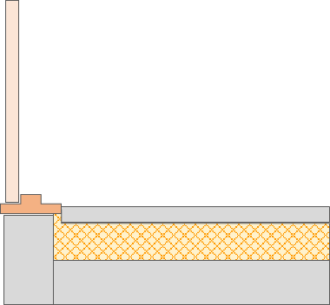
DIS_002 | 내단열/내부 | 내단열 | 내부측 |  |  | 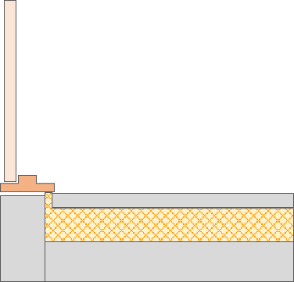
DIS_003 | 외단열/외부 | 외단열 | 외부측 |  |  | 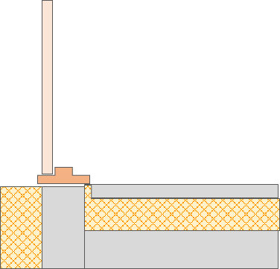
DIS_004 | 외단열/내부 | 외단열 | 내부측 |  |  | 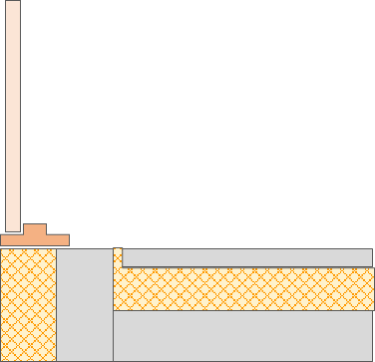
DIS_005 | 목구조/외부 | 목구조 | 외부측
DIS_006 | 목구조/내부 | 목구조 | 내부측 |  |  | 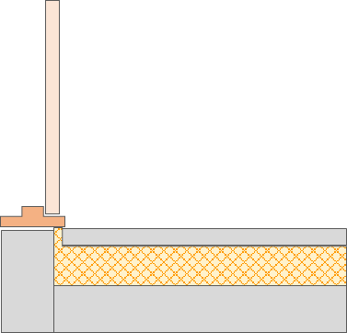
DIS_007 | 경량철골조/외부 | 경량철골조 | 외부측
DIS_008 | 경량철골조/내부 | 경량철골조 | 내부측

이미지_출입문유형
번호 | 출입문 유형
1 | 기존 출입문 | 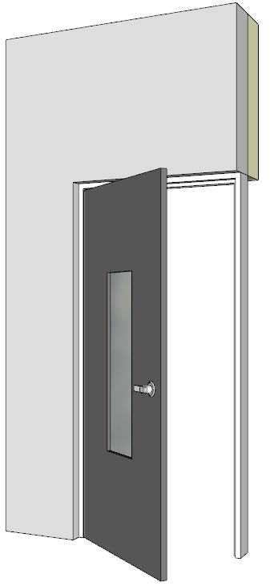
2
3 | 신규 | 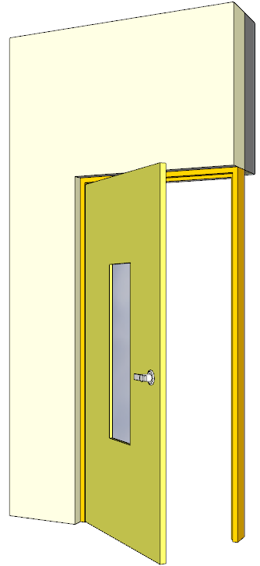
4
5 | 철거 후 신규
6

